Sheet1
周六夜班

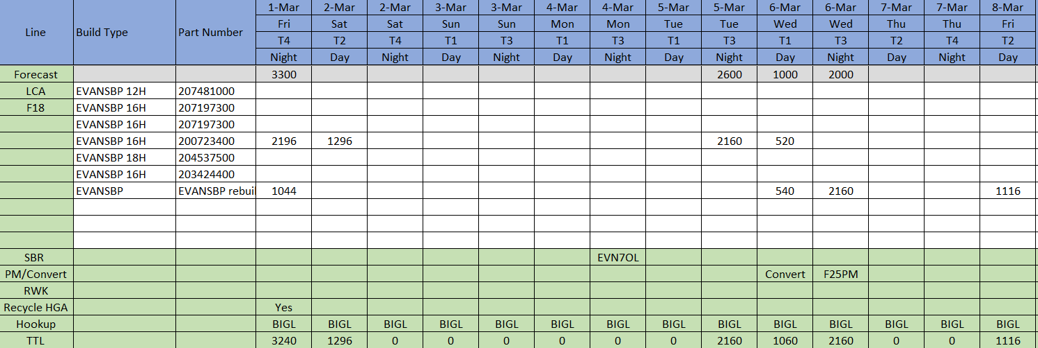

料号
预测产量

LCA 自动线
线号F18

安排产量

产品名

特殊事件
SBR-小批量事做
PM/Convert-维护或者换线 RWK-坏品重做 Recycle HGA-零碎物料重做
Hookup-加载但是无功能意义

